상품제안서
상패 SP-8 | 상품코드: S18390

 |  |  |  |  |  |  | 02-713-8555 | www.synergygift.co.kr
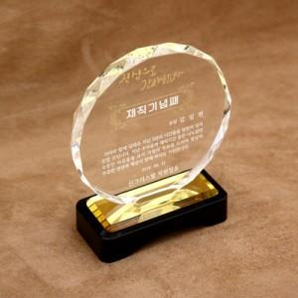

【상세/제작정보】 | <p>대 - 17cm x 18cm x 5.5cm</p><p>중 - 15cm x 16cm x 5.5cm</p><p>소 - 12cm x 14cm x 5cm​&nbsp;</p>

【인쇄/포장옵션】 | 풀칼라 / 포장불가능

【공급단가】 | 수량 | 1~ | 5~ | 10~ | 50~ | 100~
*VAT별도 | (소)사이즈 | 52,000원 | 49,200원 | 46,800원 | 45,600원 | 44,800원
 | (중)사이즈 | 65,000원 | 61,500원 | 58,500원 | 57,000원 | 56,000원
 | (대)사이즈 | 78,000원 | 73,800원 | 70,200원 | 68,400원 | 67,200원

【상품 URL】 | https://www.synergygift.co.kr:443/src/goods_detail.php?gdno=13930

